상품제안서
루첸 시그니처 메가텀블러600mL | 상품코드: S38191

 |  |  |  |  |  |  | 02-713-8555 | www.synergygift.co.kr
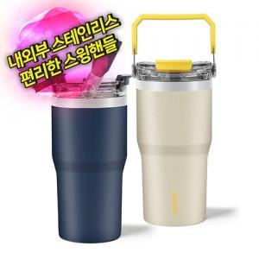

【상세/제작정보】

【인쇄/포장옵션】 | 레이저 / 포장지포장

【공급단가】 | 수량 | 50~ | 100~ | 300~ | 1,000~ | 3,000~
*VAT별도 | 네이비 | 9,450원 | 9,100원 | 8,650원 | 8,300원 | 8,150원
 | 아이보리 | 9,450원 | 9,100원 | 8,650원 | 8,300원 | 8,150원

【상품 URL】 | https://www.synergygift.co.kr:443/src/goods_detail.php?gdno=38191

